ACTIVIDAD 10
 |  | ACTIVIDAD APLICATIVA N° 10
 | ALUMNO: NICK CARRIÓN CASTRO
CASO 1 – PERUANITO SAC
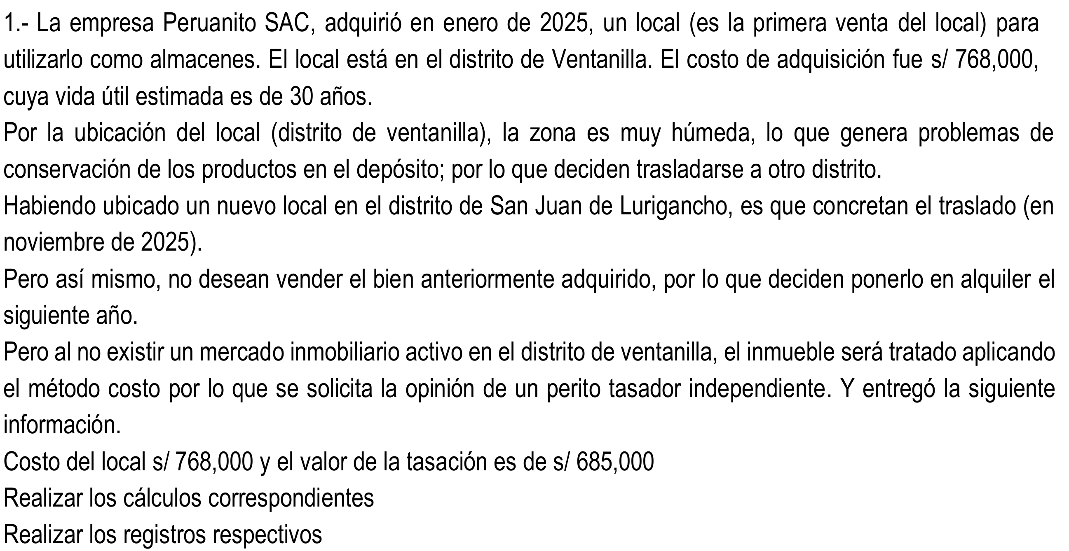
DATOS
Costo del local (ene-2025) |  |  | S/768,000.00
Valor de tasación (dic-2025) |  |  | S/685,000.00
Vida útil estimada |  |  | 30 años
Distrito |  |  | Ventanilla
Modelo de medición |  |  | Costo

CÁLCULO DE LA DESVALORIZACIÓN
Depreciación del período 2025 |  |  | 25,600
Costo de adquisición |  |  | 768,000
(-) Depreciación del período |  |  | (25,600)
(=) Valor neto en libros |  |  | 742,400
(-) Valor de tasación |  |  | (685,000)
(=) Disminución del valor |  |  | 57,400

DESARROLLO – LIBRO DIARIO
Asiento | Fecha | Glosa / Descripción |  | Cuenta | Descripción | Debe | Haber
1 | Jan-25 | Reconocimiento de la compra del local |  | 33211 | Edificaciones | 768,000
 |  | x) IGV |  | 40111 | Gobierno nacional | 138,240
 |  | x) Por la adquisición del inmueble (almacén) |  | 4654 | Pasivos por compra de activo inmovilizado |  | 906,240
2 | Dec-25 | Depreciación del período 2025 |  | 6814 | Depreciación de propiedades de inversión | 25,600
 |  | x) 768,000 / 30 años |  | 39521 | Depreciación acumulada de propiedad, planta y equipo |  | 25,600
3 | Dec-25 | Destino del gasto – depreciación |  | 94 | GASTOS ADMINISTRATIVOS | 25,600
 |  |  |  | 79 | CARGAS IMPUTABLES A CUENTAS DE COSTOS Y GASTOS |  | 25,600
4 | Dec-25 | Medición posterior – traslado a inversión inmobiliaria |  | 31211 | Edificaciones | 768,000
 |  | x) Reclasificación del inmueble (33 a 31.2) |  | 33211 | Edificaciones |  | 768,000
5 | Dec-25 | Traslado de la depreciación acumulada |  | 39521 | Depreciación acumulada de propiedad, planta y equipo | 25,600
 |  | x) Reclasificación de la depreciación (39.5 a 39.1) |  | 3911 | Depreciación acumulada propiedades de inversión |  | 25,600
6 | Dec-25 | Reconocimiento de la desvalorización |  | 68812 | Deterioro del valor de los activos | 57,400
 |  | x) Valor neto 742,400 - tasación 685,000 |  | 36121 | Desvalorización de propiedades de inversión |  | 57,400
7 | Dec-25 | Destino del gasto – desvalorización |  | 94 | GASTOS ADMINISTRATIVOS | 57,400
 |  |  |  | 78 | CARGAS CUBIERTAS POR PROVISIONES |  | 57,400

CASO 2 – LOS ANDES SAC
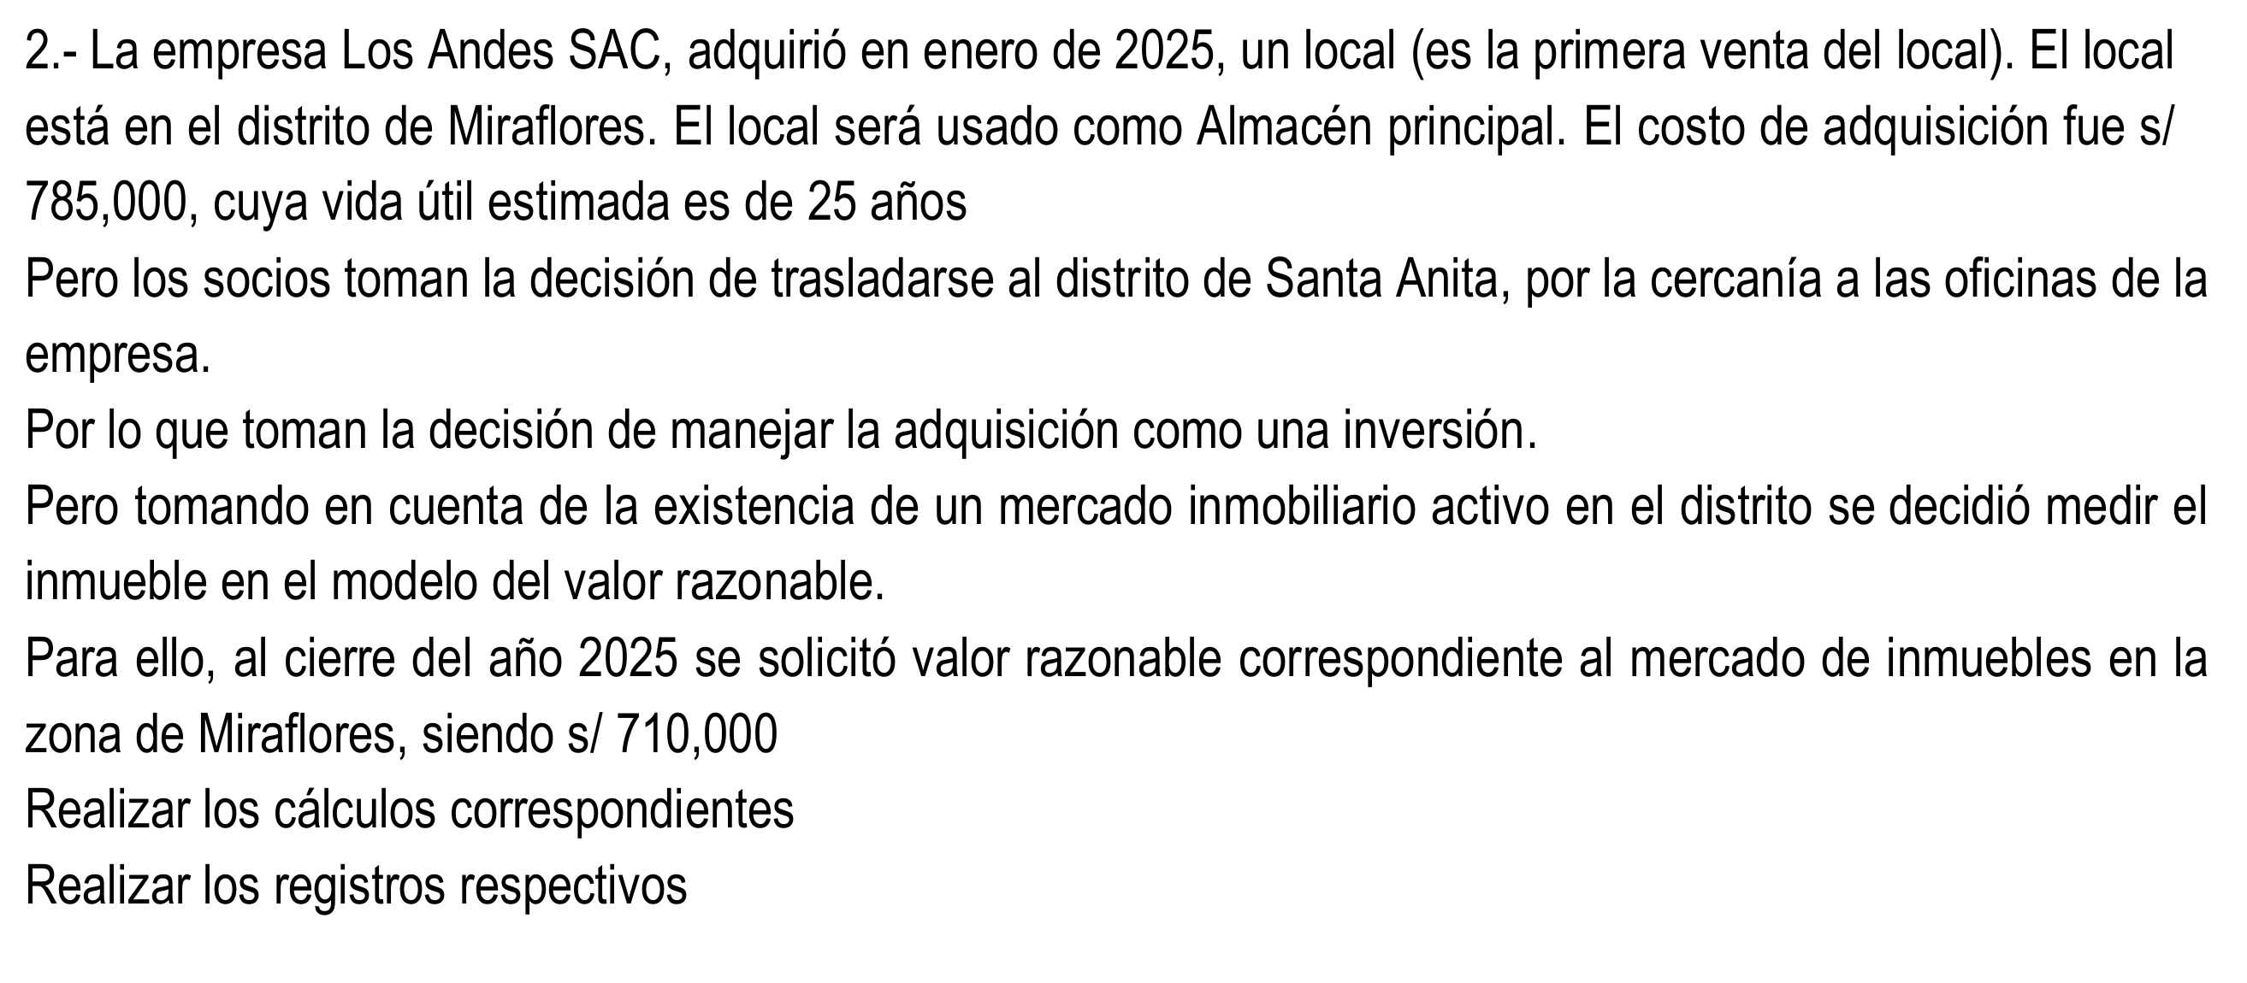
DATOS
Costo del local (ene-2025) |  |  | S/785,000.00
Valor razonable (dic-2025) |  |  | S/710,000.00
Vida útil estimada |  |  | 25 años
Distrito |  |  | Miraflores
Modelo de medición |  |  | Valor razonable

CÁLCULO DE LA DESVALORIZACIÓN
Depreciación del período 2025 |  |  | 31,400
Costo de adquisición |  |  | 785,000
(-) Depreciación del período |  |  | (31,400)
(=) Valor neto en libros |  |  | 753,600
(-) Valor razonable |  |  | (710,000)
(=) Disminución del valor |  |  | 43,600

DESARROLLO – LIBRO DIARIO
Asiento | Fecha | Glosa / Descripción |  | Cuenta |  | Debe | Haber
1 | Jan-25 | Reconocimiento de la compra del local |  | 33211 | Edificaciones | 785,000
 |  | x) IGV |  | 40111 | Gobierno nacional | 141,300
 |  | x) Por la adquisición del inmueble (almacén) |  | 4654 | Pasivos por compra de activo inmovilizado |  | 926,300
2 | Dec-25 | Depreciación del período 2025 |  | 6814 | Depreciación de propiedades de inversión | 31,400
 |  | x) 785,000 / 25 años |  | 39521 | Depreciación acumulada de propiedad, planta y equipo |  | 31,400
3 | Dec-25 | Destino del gasto – depreciación |  | 94 | GASTOS ADMINISTRATIVOS | 31,400
 |  |  |  | 79 | CARGAS IMPUTABLES A CUENTAS DE COSTOS Y GASTOS |  | 31,400
4 | Dec-25 | Medición posterior – traslado a inversión inmobiliaria |  | 31211 | Edificaciones | 753,600
 |  | x) Reversión de la depreciación acumulada |  | 39521 | Depreciación acumulada de propiedad, planta y equipo | 31,400
 |  | x) Baja del inmueble en uso propio (33) |  | 33211 | Edificaciones |  | 785,000
5 | Dec-25 | Reconocimiento de la pérdida por valor razonable |  | 6621 | Activo inmovilizado | 43,600
 |  | x) Valor neto 753,600 - V. razonable 710,000 |  | 31211 | Edificaciones |  | 43,600

CASO 3 – LIMA SA

DATOS Y CÁLCULOS
Precio de adquisición del edificio |  |  | 1,000,000
Terreno (10%) |  |  | 100,000
Edificación (90%) |  |  | 900,000
Depreciación acumulada |  |  | 300,000
(=) Valor neto en libros |  |  | 700,000

DESARROLLO – LIBRO DIARIO
Asiento | Fecha | Glosa / Descripción |  | Cuenta |  | Debe | Haber
1 | Dec-25 | Traslado del inmueble a inversión inmobiliaria |  | 31111 | Terrenos | 100,000
 |  | x) Terreno reclasificado (331 a 311) |  | 31211 | Edificaciones | 900,000
 |  | x) Edificación reclasificada (332 a 312) |  | 33111 | Terrenos |  | 100,000
 |  |  |  | 33211 | Edificaciones |  | 900,000
2 | Dec-25 | Depreciación acumulada |  | 68411 | Depreciación de propiedad, planta y equipo | 300,000
 |  | x) 300 k |  | 39521 | Depreciación acumulada de propiedad, planta y equipo |  | 300,000
3 | Dec-25 | Destino del gasto |  | 94 | GASTOS ADMINISTRATIVOS | 300,000
 |  |  |  | 79 | CARGAS IMPUTABLES A CUENTAS DE COSTOS Y GASTOS |  | 300,000
4 | Dec-25 | Traslado de la depreciación acumulada |  | 39521 | Depreciación acumulada de propiedad, planta y equipo | 300,000
 |  | x) Reclasificación de la depreciación (395 a 391) |  | 3911 | Depreciación acumulada propiedades de inversión |  | 300,000

